Proceso
Proceso

Identificador | Proceso de matricula a la universidad
Breve descripción | Se trata del proceso en el que el estudiante realiza el registro de su matricula en la plataforma web.
Objetivo que se logra con la ejecución del proceso | El estudiante legaliza su matricula académica y financiera.
Ejecutores del proceso | Estudiante
Disparador para el proceso (describe que evento o momento inicia el proceso) | El proceso inicia cuando el estudiante ingresa a la pagina http://www.universidad.edu.co/mimatricula
Pasos del proceso (se puede agregar un diagrama de flujo) | 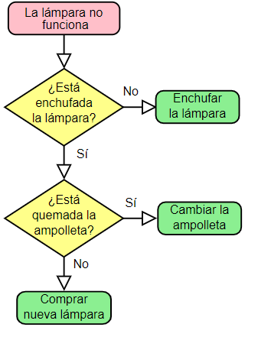 1. Ingreso del estudiante a la página de matricula http://www.universidad.edu.co/mimatricula 2. el estudiante ingresa los datos del formulario (ver pestaña entradas) 3. el estudiante verifica que agregó las asignaturas que va cursar en el semestre 4. el estudiante presiona en el botón Finalizar matricula 5. el sistema genera un recibo de pago para realizar la consignación bancaria 6. El estudiante queda matriculado en la universidad

Punto de salida (describe como el proceso puede ser terminado después de ser completado con éxito) | El estudiante presionó en el botón Finalizar matricula y se genera el formato de consignación bancaria
Puntos de interrupción (describe los eventos cuando el proceso puede ser terminado en el transcurso de su ejecución) | -el estudiante cierra el browser -el estudiante no diligencia los datos de entrada y presiona en el botón finalizar matricula

